АЙВА
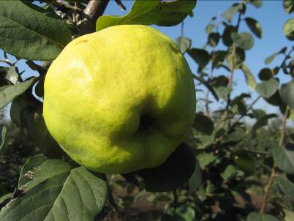
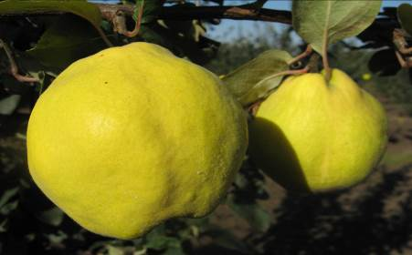
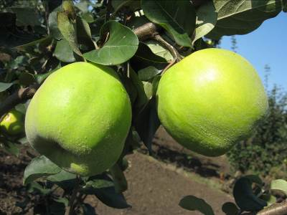
Характеристика основных биологических и хозяйственных признаков сортов айвы

Дюна
Наименование сорта | Происхождение | Помологическое описание сорта | Фенотипическая характеризация по комплексу характеристик ООС и UPOV
Дюна | Золотистая × Кубанская | Плоды крупные (300 г), яблоковидной формы с гладкой поверхностью. Кожица тонкая, слегка опушенная светло-желтого цвета. Мякоть кремовая, мелкозернистая, средней плотности, хорошего вкуса. | Признак |  | Индекс | Степень выраженности | Результат
 |  |  | 1. | Растение: сила роста | 3 | слаборослое
 |  |  | (*) |  | 5 | среднерослое | 7
 |  |  |  |  | 7 | сильнорослое
 |  |  | 2. | Растение: габитус | 1 | вертикальное
 |  |  | (*) |  | 2 | полувертикальное | 1
 |  |  |  |  | 3 | раскидистое
 | Фото |  | 3. | Однолетний побег: форма | 1 | прямой
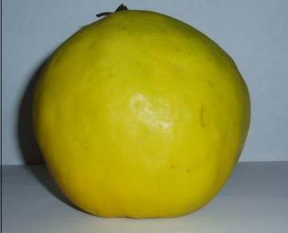
 |  |  |  |  | 2 | волнистый | 1
 |  |  |  |  | 3 | коленчатый
 |  |  | 4. | Однолетний побег: длина междоузлий | 3 | короткие
 |  |  |  |  | 5 | средней длины | 5
 |  |  |  |  | 7 | длинные
 |  |  | 5. | Однолетний побег: опушение (в верхней трети) | 3 | слабое
 |  |  | (*) |  | 5 | среднее | 5
 |  |  |  |  | 7 | сильное
 |  |  | 6. (*) | Однолетний побег: окраска | 1 | серо-коричневый
 |  |  |  |  | 2 | зеленовато-коричневый
 |  |  |  |  | 3 | красновато-коричневый | 2
 |  |  |  |  | 4 | коричневый
 |  |  |  |  | 5 | темно-коричневый
 |  |  | 7. | Однолетний побег: размер чечевичек | 3 | мелкие
 |  |  |  |  | 5 | среднего размера | 5
 |  |  |  |  | 7 | крупные
 |  |  | 8. | Побег: положение вегетативных почек по отношению к побегу | 1 | прижатые
 |  |  |  |  | 2 | слегка отклоненные | 2
 |  |  |  |  | 3 | заметно отклоненные
 |  |  | 9. | Листовая пластинка: положение | 1 | направленная вверх | 1
 |  |  | (*) |  | 2 | горизонтальная
 |  |  |  |  | 3 | направлена вниз
 |  |  | 10. (*) | Листовая пластинка: длина | 3 | короткая
 |  |  |  |  | 5 | средней длины | 5
 |  |  |  |  | 7 | длинная
 |  |  | 11. (*) | Листовая пластинка: ширина | 3 | узкая
 |  |  |  |  | 5 | средней ширины | 5
 |  |  |  |  | 7 | широкая
 |  |  | 12. (*) | Листовая пластинка: форма | 1 | эллиптическая
 |  |  |  |  | 2 | округлая | 2
 |  |  |  |  | 3 | яйцевидная
 |  |  |  |  | 4 | обратнояйцевидная
 |  |  | 13. | Листовая пластинка: форма основания | 1 | клиновидное
 |  |  |  |  | 2 | округлое | 2
 |  |  |  |  | 3 | прямое
 |  |  |  |  | 4 | сердцевидное
 |  |  | 14. (*) | Листовая пластинка: угол верхушки (исключая кончик) | 1 | острый
 |  |  |  |  | 2 | прямой
 |  |  |  |  | 3 | тупой | 3
 |  |  | 15. (*) | Листовая пластинка: длина кончика | 3 | короткий | 3
 |  |  |  |  | 5 | средней длины
 |  |  |  |  | 7 | длинный
 |  |  | 16. | Листовая пластинка: профиль в поперечном разрезе | 1 | плоская
 |  |  |  |  | 2 | вогнутая | 2
 |  |  | 17. | Листовая пластинка: волнистость края | 1 | отсутствует или очень слабая
 |  |  |  |  | 3 | слабая | 3
 |  |  |  |  | 5 | средняя
 |  |  |  |  | 7 | сильная
 |  |  | 18. | Черешок: длина | 3 | короткий
 |  |  |  |  | 5 | средней длины | 5
 |  |  |  |  | 7 | длинный
 |  |  | 19. | Прилистник: размер | 1 | отсутствует или очень маленький
 |  |  |  |  | 3 | маленький
 |  |  |  |  | 5 | среднего размера | 7
 |  |  |  |  | 7 | большой
 |  |  |  |  | 9 | очень большой
 |  |  | 20. (*) | Цветок: размер | 3 | мелкий
 |  |  |  |  | 5 | среднего размера | 5
 |  |  |  |  | 7 | крупный
 |  |  | 21. | Цветок: окраска | 1 | белый | 1
 |  |  |  |  | 2 | светло-розовый
 |  |  |  |  | 3 | темно-розовый
 |  |  | 22. | Цветок: положение лепестков | 1 | свободные
 |  |  |  |  | 2 | соприкасающиеся | 2
 |  |  |  |  | 3 | перекрывающиеся
 |  |  |  |  | 4 | беспорядочные
 |  |  | 23. | Лепесток: форма | 1 | эллиптический | 1
 |  |  |  |  | 2 | округлый
 |  |  |  |  | 3 | четырехугольный
 |  |  |  |  | 4 | прямоугольный
 |  |  | 24. | Лепесток: волнистость края | 3 | слабая | 3
 |  |  |  |  | 5 | средняя
 |  |  |  |  | 7 | сильная
 |  |  | 25. | Цветок: положение рыльца относительно пыльников | 1 | ниже
 |  |  |  |  | 2 | на одном уровне | 2
 |  |  |  |  | 3 | выше
 |  |  | 26. (*) | Плод: размер | 3 | мелкий
 |  |  |  |  | 5 | среднего размера | 5
 |  |  |  |  | 7 | крупный
 |  |  | 27. (*) | Плод: общая форма продольного сечения | 1 | эллиптический | 1
 |  |  |  |  | 2 | округлый
 |  |  |  |  | 3 | четырехугольный
 |  |  |  |  | 4 | обратнояйцевидный
 |  |  |  |  | 5 | грушевидный
 |  |  | 28. (*) | Плод: симметричность в продольном сечении | 1 | асимметричный
 |  |  |  |  | 2 | симметричный | 2
 |  |  | 29. (*) | Плод: наличие шеи (сужения) | 1 | отсутствует
 |  |  |  |  | 9 | имеется | 9
 |  |  | 30. (*) | Плод: длина шеи | 3 | короткая | 3
 |  |  |  |  | 5 | средней длины
 |  |  |  |  | 7 | длинная
 |  |  | 31. (*) | Плод: выступание ребер около плодоножки | 1 | отсутствует или очень слабое
 |  |  |  |  | 3 | слабое | 3
 |  |  |  |  | 5 | среднее
 |  |  |  |  | 7 | сильное
 |  |  | 32. (*) | Плод: выступание ребер около чашечки | 1 | отсутствует или очень слабое
 |  |  |  |  | 3 | слабое
 |  |  |  |  | 5 | среднее | 5
 |  |  |  |  | 7 | сильное
 |  |  | 33. | Плод: воронка | 1 | отсутствует или очень маленькая
 |  |  |  |  | 3 | маленькая | 3
 |  |  |  |  | 5 | средняя
 |  |  |  |  | 7 | большая
 |  |  | 34. | Плод: размер чашечки | 3 | маленькая
 |  |  |  |  | 5 | среднего размера | 5
 |  |  |  |  | 7 | большая
 |  |  | 35. | Плод: окраска | 1 | желто-зеленый
 |  |  |  |  | 2 | желтый | 2
 |  |  |  |  | 3 | желто-оранжевый
 |  |  | 36. (*) | Время распускания почек | 3 | раннее | 3
 |  |  |  |  | 5 | среднее
 |  |  |  |  | 7 | позднее
 |  |  | 37. (*) | Время начала цветения | 3 | раннее
 |  |  |  |  | 5 | среднее | 5
 |  |  |  |  | 7 | позднее
 |  |  | 38. (*) | Время начала созревания плодов | 3 | раннее
 |  |  |  |  | 5 | среднее | 5
 |  |  |  |  | 7 | позднее

Урожайная Кубанская
Наименование сорта | Происхождение | Помологическое описание сорта | Фенотипическая характеризация по комплексу характеристик ООС и UPOV
Урожайная Кубанская | Исполинская × Каунчи-8 | Плоды крупные, (средняя масса 300 г), широкогрушевидные; поверхность плода слаборебристая и слабошишковатая. Блюдце глубокое, средне складчатое, воронка слабо оржавленная, с тремя выступами, глубокая; плодоножка средней толщины и длины. Кожица гладкая, маслянистая, желто-зеленоватая, при полном созревании – яркая, с оранжевым оттенком; опушение серое, войлочное, но легко стирается, при созревании плоды голые. Мякоть кремовая, плотная, сочная, кисло-сладкая, можно употреблять в свежем виде. В подах содержится сухих растворимых веществ – 15,6 %, сахаров – 9,8 %, кислот – 1,0 %, аскорбиновой кислоты – 35,8 мг, Р – активных катехинов –156,8 мг на 100 г сырой массы. | Признак |  | Индекс | Степень выраженности | Результат
 |  |  | 1. | Растение: сила роста | 3 | слаборослое
 |  |  | (*) |  | 5 | среднерослое | 5
 |  |  |  |  | 7 | сильнорослое
 | Фото |  | 2. | Растение: габитус | 1 | вертикальное
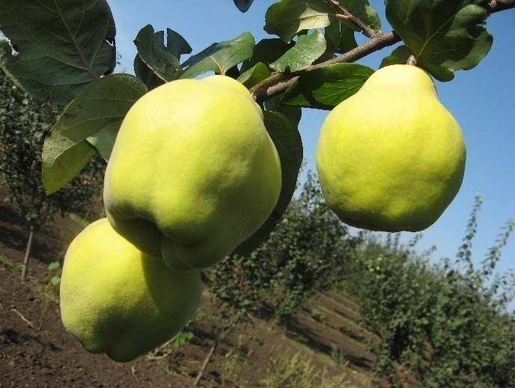
 |  |  | (*) |  | 2 | полувертикальное
 |  |  |  |  | 3 | раскидистое | 3
 |  |  | 3. | Однолетний побег: форма | 1 | прямой | 1
 |  |  |  |  | 2 | волнистый
 |  |  |  |  | 3 | коленчатый
 |  |  | 4. | Однолетний побег: длина междоузлий | 3 | короткие
 |  |  |  |  | 5 | средней длины | 5
 |  |  |  |  | 7 | длинные
 |  |  | 5. | Однолетний побег: опушение (в верхней трети) | 3 | слабое | 3
 |  |  | (*) |  | 5 | среднее
 |  |  |  |  | 7 | сильное
 |  |  | 6. (*) | Однолетний побег: окраска | 1 | серо-коричневый
 |  |  |  |  | 2 | зеленовато-коричневый
 |  |  |  |  | 3 | красновато-коричневый
 |  |  |  |  | 4 | коричневый | 4
 |  |  |  |  | 5 | темно-коричневый
 |  |  | 7. | Однолетний побег: размер чечевичек | 3 | мелкие | 3
 |  |  |  |  | 5 | среднего размера
 |  |  |  |  | 7 | крупные
 |  |  | 8. | Побег: положение вегетативных почек по отношению к побегу | 1 | прижатые | 1
 |  |  |  |  | 2 | слегка отклоненные
 |  |  |  |  | 3 | заметно отклоненные
 |  |  | 9. | Листовая пластинка: положение | 1 | направленная вверх | 1
 |  |  | (*) |  | 2 | горизонтальная
 |  |  |  |  | 3 | направлена вниз
 |  |  | 10. (*) | Листовая пластинка: длина | 3 | короткая
 |  |  |  |  | 5 | средней длины | 5
 |  |  |  |  | 7 | длинная
 |  |  | 11. (*) | Листовая пластинка: ширина | 3 | узкая
 |  |  |  |  | 5 | средней ширины | 5
 |  |  |  |  | 7 | широкая
 |  |  | 12. (*) | Листовая пластинка: форма | 1 | эллиптическая | 1
 |  |  |  |  | 2 | округлая
 |  |  |  |  | 3 | яйцевидная
 |  |  |  |  | 4 | обратнояйцевидная
 |  |  | 13. | Листовая пластинка: форма основания | 1 | клиновидное
 |  |  |  |  | 2 | округлое | 2
 |  |  |  |  | 3 | прямое
 |  |  |  |  | 4 | сердцевидное
 |  |  | 14. (*) | Листовая пластинка: угол верхушки (исключая кончик) | 1 | острый
 |  |  |  |  | 2 | прямой
 |  |  |  |  | 3 | тупой | 3
 |  |  | 15. (*) | Листовая пластинка: длина кончика | 3 | короткий | 3
 |  |  |  |  | 5 | средней длины
 |  |  |  |  | 7 | длинный
 |  |  | 16. | Листовая пластинка: профиль в поперечном разрезе | 1 | плоская
 |  |  |  |  | 2 | вогнутая | 2
 |  |  | 17. | Листовая пластинка: волнистость края | 1 | отсутствует или очень слабая | 1
 |  |  |  |  | 3 | слабая
 |  |  |  |  | 5 | средняя
 |  |  |  |  | 7 | сильная
 |  |  | 18. | Черешок: длина | 3 | короткий | 1
 |  |  |  |  | 5 | средней длины
 |  |  |  |  | 7 | длинный
 |  |  | 19. | Прилистник: размер | 1 | отсутствует или очень маленький | 1
 |  |  |  |  | 3 | маленький
 |  |  |  |  | 5 | среднего размера
 |  |  |  |  | 7 | большой
 |  |  |  |  | 9 | очень большой
 |  |  | 20. (*) | Цветок: размер | 3 | мелкий
 |  |  |  |  | 5 | среднего размера
 |  |  |  |  | 7 | крупный | 7
 |  |  | 21. | Цветок: окраска | 1 | белый
 |  |  |  |  | 2 | светло-розовый | 2
 |  |  |  |  | 3 | темно-розовый
 |  |  | 22. | Цветок: положение лепестков | 1 | свободные | 1
 |  |  |  |  | 2 | соприкасающиеся
 |  |  |  |  | 3 | перекрывающиеся
 |  |  |  |  | 4 | беспорядочные
 |  |  | 23. | Лепесток: форма | 1 | эллиптический
 |  |  |  |  | 2 | округлый | 2
 |  |  |  |  | 3 | четырехугольный
 |  |  |  |  | 4 | прямоугольный
 |  |  | 24. | Лепесток: волнистость края | 3 | слабая | 3
 |  |  |  |  | 5 | средняя
 |  |  |  |  | 7 | сильная
 |  |  | 25. | Цветок: положение рыльца относительно пыльников | 1 | ниже
 |  |  |  |  | 2 | на одном уровне | 2
 |  |  |  |  | 3 | выше
 |  |  | 26. (*) | Плод: размер | 3 | мелкий
 |  |  |  |  | 5 | среднего размера
 |  |  |  |  | 7 | крупный | 7
 |  |  | 27. (*) | Плод: общая форма продольного сечения | 1 | эллиптический
 |  |  |  |  | 2 | округлый
 |  |  |  |  | 3 | четырехугольный
 |  |  |  |  | 4 | обратнояйцевидный
 |  |  |  |  | 5 | грушевидный | 5
 |  |  | 28. (*) | Плод: симметричность в продольном сечении | 1 | асимметричный
 |  |  |  |  | 2 | симметричный | 2
 |  |  | 29. (*) | Плод: наличие шеи (сужения) | 1 | отсутствует
 |  |  |  |  | 9 | имеется | 9
 |  |  | 30. (*) | Плод: длина шеи | 3 | короткая
 |  |  |  |  | 5 | средней длины
 |  |  |  |  | 7 | длинная | 7
 |  |  | 31. (*) | Плод: выступание ребер около плодоножки | 1 | отсутствует или очень слабое
 |  |  |  |  | 3 | слабое | 3
 |  |  |  |  | 5 | среднее
 |  |  |  |  | 7 | сильное
 |  |  | 32. (*) | Плод: выступание ребер около чашечки | 1 | отсутствует или очень слабое
 |  |  |  |  | 3 | слабое
 |  |  |  |  | 5 | среднее
 |  |  |  |  | 7 | сильное | 7
 |  |  | 33. | Плод: воронка | 1 | отсутствует или очень маленькая
 |  |  |  |  | 3 | маленькая
 |  |  |  |  | 5 | средняя | 5
 |  |  |  |  | 7 | большая
 |  |  | 34. | Плод: размер чашечки | 3 | маленькая
 |  |  |  |  | 5 | среднего размера
 |  |  |  |  | 7 | большая | 7
 |  |  | 35. | Плод: окраска | 1 | желто-зеленый
 |  |  |  |  | 2 | желтый
 |  |  |  |  | 3 | желто-оранжевый | 3
 |  |  | 36. (*) | Время распускания почек | 3 | раннее
 |  |  |  |  | 5 | среднее | 5
 |  |  |  |  | 7 | позднее
 |  |  | 37. (*) | Время начала цветения | 3 | раннее
 |  |  |  |  | 5 | среднее | 5
 |  |  |  |  | 7 | позднее
 |  |  | 38. (*) | Время начала созревания плодов | 3 | раннее
 |  |  |  |  | 5 | среднее | 5
 |  |  |  |  | 7 | позднее

